FAQ D
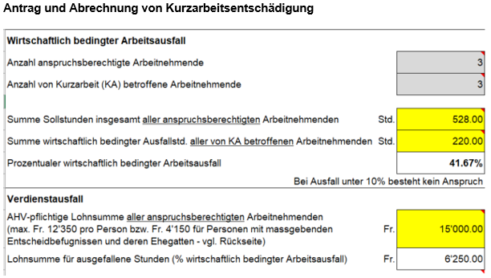
FAQ zum Ausfüllen des Antrag- und Abrechnungsformulars Covid-19
Entspricht eine Abrechnungsperiode immer einem Kalendermonat?
Ja, eine Abrechnungsperiode entspricht immer einem Kalendermonat. Das gilt auch, wenn die Kurzarbeit im Verlauf eines Kalendermonats eingeführt oder beendet wird. Das erleichtert dem Betrieb die Einträge bei der Summe der Sollstunden und der ahv-pflichtigen Lohnsumme, da diese aus dem ganzen Monat im Formular eingetragen werden können und keine pro-rata-Berechnung notwendig ist. Wird jedoch der geforderte Mindestarbeitsausfall von 10 % nur deshalb nicht erreicht, weil im Monat der Einführung bzw. im Monat der Beendigung der Kurzarbeit der prozentuale wirtschaftlich bedingte Arbeitsausfall aus dem ganzen Kalendermonat berechnet wurde, ist das Erfordernis des Mindestarbeitsausfalls von 10 % ab dem ersten Tag der Kurzarbeit bis zum Ende der Abrechnungsperiode bzw. vom Beginn der Abrechnungsperiode bis zum letzten Tag der Kurzarbeit zu überprüfen. Diese Überprüfung erfordert für die Summe der Sollstunden und die ahv-pflichtige Lohnsumme eine pro-rata-Berechnung.

Warum sind Absenzen wie Ferien, Feiertage, Krankheit etc. im Formular in den Sollstunden zu berücksichtigen? Dies führt zu einem tieferen prozentualen wirtschaftlich bedingten Arbeitsausfall als wenn diese weggelassen würden.
Da die ahv-pflichtige Lohnsumme des ganzen Kalendermonats in der Abrechnung eingetragen wird, müssen auch die Sollstunden aus dem ganzen Kalendermonat mit allen gearbeiteten Stunden, den Kurzarbeitsstunden und allen weiteren Abwesenheitszeiten wie Ferien, Feiertage, Krankheit etc. berücksichtigt werden. Die Summe der Sollstunden und die ahv-pflichtige Lohnsumme müssen den gleichen Zeitraum umfassen, damit der prozentuale wirtschaftlich bedingte Arbeitsausfall korrekt berechnet wird.

Warum wird die ahv-pflichtige Lohnsumme bei Arbeitsverhältnissen im Monatslohn ohne und bei Arbeitsverhältnissen im Stundenlohn mit einer Ferien-/Feiertagsentschädigung berücksichtigt?
Mitarbeiter im Monatslohn erhalten auch bei einem Ferienbezug oder während Feiertagen den vollen Monatslohn ausbezahlt. Ihr ahv-pflichtiger Lohn enthält denn auch keine Ferien-/Feiertagsentschädigung, welche zusätzlich bei der Lohnsumme berücksichtigt werden könnte. Anders verhält es sich bei den Arbeitnehmern im Stundenlohn. Diese erhalten während Ferien- und Feiertagen keine Lohnzahlung, weshalb hier ein Prozentzuschlag für Ferien und auf Wochentage fallende Feiertage erfolgt. Diese erhaltene Ferien- und Feiertagsentschädigung ist denn auch beim massgebenden Verdienst bzw. in der Lohnsumme für die Berechnung der KAE zu berücksichtigen.

Was ist bei der ahv-pflichtigen Lohnsumme bei den Arbeitsverhältnissen im Stundenlohn für Abwesenheiten infolge Ferien oder Feiertagen einzusetzen?
Da diese Abwesenheitszeiten in der Summe der Sollstunden enthalten sind und damit gleiche Zeiträume verglichen werden, sind für solche Abwesenheitszeiten die vertraglich vorgesehenen Stundenlöhne bei der Lohnsumme zu berücksichtigen. Im Rahmen des vereinfachten summarischen Abrechnungsverfahrens während der ausserordentlichen Lage ist es vertretbar, die Stundenlöhne inkl. Ferien-/Feiertagsentschädigung einzutragen. Eine Differenzierung der Stundenlöhne ist somit nicht notwendig.

Warum erhält der Betrieb nicht genau den Betrag als KAE, welche er den Mitarbeitenden bezahlen muss?
Angesichts von inzwischen weit mehr als 100'000 Betrieben die Kurzarbeit für über 1'500'000 Mitarbeitende angemeldet haben, ist eine Abrechnung von Kurzarbeit pro einzelnem Mitarbeiter/einzelner Mitarbeiterin nicht mehr möglich.
Während der ausserordentlichen Lage wird die Kurarbeitsentschädigung in vereinfachtem Verfahren summarisch abgerechnet. Das vereinfachte Verfahren ist notwendig um das übergeordnete Ziel zu erreichen, während der ausserordentlichen Lage den betroffenen Betrieben unbürokratisch schnellstmöglich Zahlungen leisten zu können. Dies führt aber auch dazu, dass zur herkömmlichen einzelmitarbeiterbezogenen Abrechnung Differenzen auftreten können. Das geschieht immer dann, wenn Mitarbeiter mit unterschiedlichen Löhnen in unterschiedlichem Ausmass von wirtschaftlich bedingten Ausfallstunden betroffen sind. Diese Differenzen müssen zur Erreichung des übergeordneten Ziels hingenommen werden.
Der Bundesrat musste entscheiden was Vorrang habe: Sicherstellung einer schnellen und administrativ einfachen Auszahlung der Kurzarbeitsentschädigung oder deutlich verzögerte Auszahlung unter Beachtung sämtlicher gesetzlicher und rechnerischen Vorgaben gemäss der vorbestehenden Gesetzgebung. Es wurde klar entschieden, dass eine schnelle, administrativ einfache Auszahlung Vorrang habe. Um diese zu ermöglichen wurden Anpassungen an den vorbestehenden gesetzlichen Grundlagen vorgenommen. Dabei mussten zur Sicherstellung der Ziele (rasch und einfach) gewisse Unschärfen in Kauf genommen werden.
Schlussendlich erfolgt im Vergleich zum herkömmlichen Abrechnungsverfahren für die Betriebe keine Schlechterstellung, da mitberücksichtigt werden muss, dass während der Sondermassnahmen jeder Betrieb gleichzeitig von vielen Erleichterungen profitiert (keine Voranmeldefrist, keine Karenzzeit, keine Anrechnung von bestehenden Mehrstundensaldi, Anspruch für zusätzliche Personenkategorien).

Da für die Personen mit massgebendem Einfluss nur die Pauschale von CHF 4'150 und für Lehrlinge deren tiefen Löhne den massgebenden Verdiensten zugerechnet werden, können sich diese negativ auf die Kurzarbeitsentschädigung des Betriebes auswirken. Lässt sich diese negative Auswirkung verhindern?
Sollten sich durch die Mitberücksichtigung der neu anspruchsberechtigten Personen mit massgebenden Entscheidbefugnissen und/oder der Lehrlinge aufgrund deren tiefen massgebenden Verdienste im Gesamtergebnis eine tiefere Kurzarbeitsentschädigung ergeben, als wenn die Berechnung ohne diese Personenkategorien erfolgt, ist es zulässig diese in allen Feldern des Formulars wegzulassen. Nur für Abrechnungsperioden von März bis Mai 2020 von Bedeutung, da diese Personenkategorien ab Abrechnungsperiode Juni 2020 nicht mehr anspruchsberechtigt sind.

Wie könnte eine geeignete betriebliche Unterlage aussehen, welche die Sollstunden, die wirtschaftlich bedingten Ausfallstunden sowie die Löhne aufführt und deren Totale hervorhebt?

FAQ F
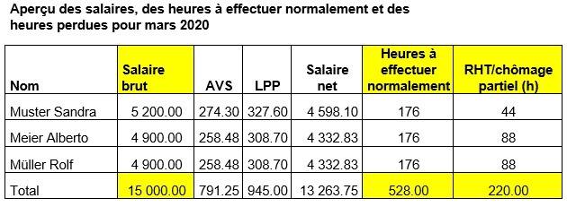
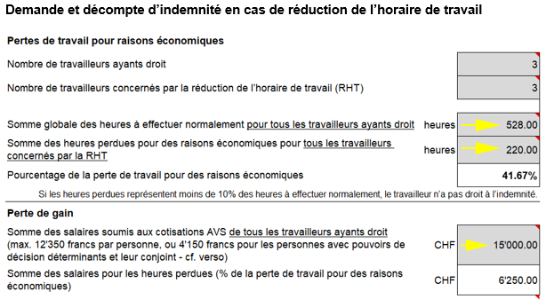
FAQ remplir le formulaire de demande et de décompte Covid-19
Une période de décompte correspond-elle toujours à un mois civil?
Oui, une période de décompte correspond toujours à un mois civil. Cela est aussi valable lorsque la réduction de l’horaire de travail (chômage partiel) est introduite ou prend fin au cours d’un mois civil. Du point de vue de l’entreprise, cela facilite la saisie de la somme globale des heures à effectuer normalement et de la somme des salaires soumis à cotisation AVS, car ces sommes peuvent être saisies pour tout le mois dans le formulaire, sans qu’un calcul au prorata soit nécessaire. Toutefois, si la perte de travail n’atteint pas le seuil de 10 % parce que, pour le mois de l’introduction ou de la fin du chômage partiel, la perte de travail pour des raisons économiques a été calculée sur la base de tout un mois civil, il est nécessaire de vérifier si la clause minimale des 10 % est atteinte à partir du premier jour de chômage partiel jusqu’à la fin de la période de décompte ou du début de la période de décompte jusqu’au dernier jour de chômage partiel. Cette vérification nécessite un calcul au prorata de la somme globale des heures à effectuer normalement et de la somme des salaires soumis aux cotisations AVS.

Pourquoi est-ce que les absences telles que les vacances, les jours fériés, la maladie, etc. doivent être prises en compte dans les heures à effectuer normalement dans le formulaire? Cela conduit à un pourcentage de perte de travail pour des raisons économiques plus bas que si elles étaient déduites.
Étant donné la somme des salaires soumis à cotisation AVS pour tout le mois civil est saisie dans le décompte, il faut également prendre en compte la totalité des heures à effectuer normalement de tout le mois civil (heures de travail effectuées, heures de chômage partiel et toutes les autres heures d’absences telles que les vacances, les jours fériés, la maladie, etc). Pour un calcul correct du pourcentage de la perte de travail pour raisons économiques, la somme globale des heures à effectuer normalement et de la somme des salaires soumis à cotisation AVS doivent se référer à la même période.

Pourquoi est-ce que la somme des salaires soumis aux cotisations AVS est calculée sans les indemnités de vacances et pour jours fériés si l’employé est payé au mois, et avec ces indemnités si l’employé est payé à l’heure?
Les employés payés au mois touchent un salaire complet, même lorsqu’ils sont en vacances ou durant les jours fériés. Par conséquent, leur salaire soumis à cotisation AVS ne comprend pas d’indemnités de vacances et pour jours fériés à prendre en compte dans le calcul de la somme des salaires. Les employés payés à l’heure, à l’inverse, ne sont pas payés s’ils sont en vacances ou durant les jours fériés. Raison pour laquelle un pourcentage supplémentaire compensant les vacances et les jours fériés qui tombent un jour de la semaine est calculé. Ces indemnités vacances et pour jours fériés sont à prendre en compte dans le calcul du gain déterminant ou de la somme des salaires servant à calculer l’indemnité en cas de RHT.

Que faut-il prendre en compte dans la somme des salaires soumis à cotisation AVS pour les absences dues aux vacances et aux jours fériés pour les employés payés à l’heure?
Étant donné que ces absences sont déjà comprises dans la somme globale des heures à effectuer normalement et qu’il faut comparer des périodes identiques, il faut prendre en compte dans la somme des salaires pour ces absences, les salaires horaires selon contrat de travail. Dans le cadre de la procédure de décompte sommaire facilitée durant la situation extraordinaire, il est acceptable d’indiquer le salaire à l’heure avec les indemnités vacances et pour jours fériés. En d’autres termes, il n’est pas nécessaire de différencier les salaires à l’heure.

Pourquoi l’entreprise ne reçoit-elle pas exactement le montant de l’indemnité en cas de RHT qu’elle doit verser aux employés?
Dans la mesure où plus de 100'000 entreprises ont déposé une demande de RHT pour plus de 1'500'000 employés, un décompte individuel pour chaque employé n’est plus possible.
Durant la situation extraordinaire, le décompte de l’indemnité en cas de RHT suit une procédure sommaire facilitée. Cette procédure facilitée est nécessaire afin d’atteindre l’objectif premier, à savoir venir en aide aux entreprises touchées par des paiements sans barrières administratives et le plus rapidement possible. Cette procédure peut naturellement provoquer des différences par rapport au décompte ordinaire qui prend en compte chaque employé. Cela arrive lorsque des employés avec des salaires différents ne sont pas touchés dans la même mesure par les heures perdues pour des raisons économiques. Toutefois, si l’on vise l’objectif premier, ces différences doivent être acceptées.
Le Conseil fédéral devait décider de ce qui était prioritaire. Assurer un paiement rapide et administrativement simple de l’indemnité en cas de RHT ou un paiement considérablement retardé, en tenant compte de toutes les exigences légales et mathématiques selon la législation existante. Il a clairement été décidé de donner la priorité à des paiements rapides et administrativement simples. Afin de rendre cela possible, des ajustements ont été apportés à la base juridique existante. Afin de garantir l’atteinte des objectifs visés (rapidité et simplicité), certaines imprécisions ont dû être acceptées.
En fin de compte, la situation des entreprises n'est pas moins bonne que durant la procédure de décompte ordinaire. Il ne faut pas oublier que durant les mesures spéciales, les entreprises bénéficient de plusieurs allégements (pas de délai de préavis, pas de délai d'attente, pas de soldes d'heures à amortir, droit pour d’autres catégories de personnes).

Vu que le gain déterminant correspond seulement à un montant forfaitaire de 4’150 francs pour les personnes avec pouvoirs de décision déterminants et à des salaires bas pour les apprentis, cela peut avoir des conséquences défavorables pour le montant de l’indemnité en cas de RHT d’une entreprise. Est-ce évitable?
Si la prise en compte des nouvelles catégories de personnes, soit les personnes détenant des pouvoirs de décision déterminants et/ou les apprentis, devait aboutir à une indemnité en cas de RHT plus basse que si le calcul avait été effectué sans ces groupes de personnes, il est correct de les omettre dans tous les champs du formulaire. Cela ne s'applique qu'aux périodes de décompte de mars à mai 2020, étant donné que ces catégories de personnes n'ont plus droit à l'indemnité à partir de juin 2020.

À quoi pourrait ressembler le document d’une entreprise qui mentionne les heures à effectuer normalement, les heures perdues pour des raisons économiques ainsi que les salaires avec les totaux?

FAQ I
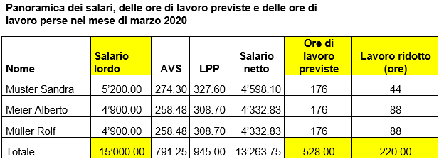
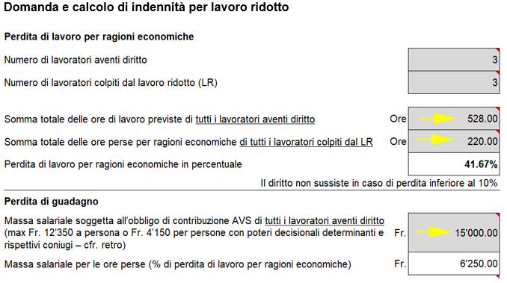
FAQ per la compilazione del modulo Domanda e conteggio Covid-19
Un periodo di conteggio corrisponde sempre a un mese civile?
Sì, un periodo di conteggio corrisponde sempre a un mese civile, anche qualora il lavoro ridotto inizi o termini nel corso di un mese. In questo modo è più facile per l’azienda inserire la somma delle ore di lavoro previste e la massa salariale soggetta all’obbligo di contribuzione AVS, poiché i dati si riferiscono a un mese intero e si rende quindi superfluo un calcolo pro rata. Tuttavia, se la perdita di lavoro minima richiesta del 10 per cento non viene raggiunta solo perché nel mese di introduzione o cessazione del lavoro ridotto la percentuale di perdita di lavoro per ragioni economiche è stata calcolata a partire dall’intero mese civile, il requisito della perdita di lavoro minima del 10 per cento viene riesaminato dal primo giorno di lavoro ridotto fino alla fine del periodo di conteggio o dall’inizio del periodo di conteggio fino all’ultimo giorno di lavoro ridotto. Questo controllo richiede un calcolo pro rata per la somma delle ore di lavoro previste e per la massa salariale soggetta all’obbligo di contribuzione AVS.

Per quale motivo, nel modulo, le assenze come ferie, giorni festivi, malattia ecc. devono essere tenute conto nelle ore di lavoro previste? Ne risulta una percentuale di perdita di lavoro per ragioni economiche inferiore rispetto a quella che si otterrebbe se si omettessero tali assenze.
Dato che nel conteggio si inserisce la massa salariale soggetta all’obbligo di contribuzione AVS relativa all’intero mese civile, anche le ore di lavoro previste devono riferirsi all’intero mese civile e quindi devono includere il totale delle ore lavorate, le ore di lavoro ridotto e tutte le altre assenze, come ferie, giorni festivi, malattia ecc. Affinché la percentuale di perdita di lavoro per ragioni economiche sia calcolata correttamente, la somma delle ore di lavoro previste e la massa salariale soggetta all’obbligo di contribuzione AVS devono riferirsi allo stesso intervallo di tempo.

Per quale motivo, nel caso di rapporti di lavoro con salario mensile, le indennità per ferie/giorni festivi non vengono considerate nella massa salariale soggetta all’obbligo di contribuzione AVS, mentre lo sono nel caso di rapporti di lavoro con salario orario?
In caso di salario mensile, ai collaboratori viene corrisposto l’intero salario mensile anche durante le ferie o i giorni festivi. Il loro salario soggetto all’obbligo di contribuzione AVS non comprende alcuna indennità per ferie/giorni festivi che potrebbe essere considerata in aggiunta alla massa salariale. La situazione è diversa per i lavoratori retribuiti a ore. Siccome non viene loro corrisposto alcun salario durante le ferie e i giorni festivi, si applica un supplemento percentuale per le ferie e per i giorni festivi che cadono in un giorno feriale. Ai fini del calcolo dell’ILR, questa indennità per ferie e giorni festivi percepita deve essere considerata anche nel guadagno determinante o nella massa salariale.

Per i rapporti di lavoro con salario orario, cosa bisogna considerare nella massa salariale soggetta all’obbligo di contribuzione AVS per le assenze dovute a ferie o giorni festivi?
Dato che questi periodi di assenza sono compresi nella somma delle ore di lavoro previste e che quindi si confrontano periodi uguali, nella massa salariale si deve considerare per tali assenze il salario orario contrattuale. Nell’ambito della procedura di conteggio sommaria semplificata in vigore durante la situazione straordinaria, è giustificabile inserire la retribuzione oraria comprensiva dell’indennità per ferie/giorni festivi. Non è pertanto necessario differenziare le retribuzioni orarie.

Per quale motivo un’azienda non riceve come ILR esattamente l’importo che deve versare ai collaboratori?
Tenendo conto del fatto nel frattempo ben più di 100’000 aziende hanno notificato il lavoro ridotto per oltre 1’500’000 collaboratori, non è più possibile conteggiare il lavoro ridotto per ogni singolo dipendente.
Durante la situazione straordinaria, l’indennità per lavoro ridotto viene conteggiata in modo sommario nel quadro di una procedura semplificata. La procedura semplificata è necessaria per raggiungere l’obiettivo sovraordinato, che consiste nel poter effettuare i versamenti alle aziende interessate il più rapidamente possibile e senza oneri burocratici durante la situazione straordinaria. Ne derivano però potenziali differenze rispetto al conteggio convenzionale per i singoli collaboratori. Ciò accade sempre quando i collaboratori con salari diversi sono colpiti in misura diversa dalla perdita di ore lavorative per ragioni economiche. Tali differenze devono essere accettate per raggiungere l’obiettivo sovraordinato.
Il Consiglio federale doveva decidere quale fosse la priorità: garantire un pagamento rapido e amministrativamente semplice delle indennità per lavoro ridotto oppure un pagamento significativamente ritardato nel rispetto di tutti i requisiti legali e contabili come previsto dalla legislazione vigente. Si è chiaramente deciso di dare priorità a un pagamento rapido e semplice dal punto di vista amministrativo e, a tal fine, sono state adeguate le basi giuridiche esistenti. Per garantire gli obiettivi (in modo rapido e semplice), è stato necessario accettare determinate approssimazioni.
In definitiva, rispetto alla procedura di conteggio convenzionale, questo approccio non reca pregiudizio alle aziende, poiché si deve tener conto del fatto che durante le misure speciali ogni azienda beneficia al contempo di molte agevolazioni (nessun termine di preannuncio, nessun periodo di attesa, nessun conteggio del saldo delle ore in esubero, diritto concesso a categorie di persone supplementari).

Il fatto che nel guadagno determinante vengono conteggiati solo i forfait di CHF 4’150 per le persone con poteri decisionali e i bassi salari per gli apprendisti può incidere negativamente sull’indennità per lavoro ridotto di un’azienda. C’è modo di evitare questo impatto negativo?
Se, a seguito dell’inclusione dei nuovi aventi diritto con poteri decisionali e/o degli apprendisti, per effetto dei loro bassi guadagni determinanti, risultasse complessivamente un’indennità per lavoro ridotto inferiore rispetto a quella che si otterrebbe se il calcolo fosse effettuato senza questi gruppi di persone, è consentito ometterli in tutti i campi del modulo. Ciò è rilevante solo per i periodi di conteggio da marzo a maggio 2020, perché dal periodo di conteggio di giugno 2020 questi gruppi di persone non hanno più diritto all'indennità.

Come deve essere strutturato un documento aziendale adeguato che riporti le ore di lavoro previste, le ore di lavoro perse per ragioni economiche e i salari e ne evidenzi i totali?

